BCGDKT
CÔNG TY TNHH FUJIFILM VIỆT NAM - Nhóm Nội soi - Bộ phận Thiết bị Y tế
Trụ sở: Tầng 30, Saigon Trade Center, 37 Tôn Đức Thắng, Bến Nghé, Quận 1, Hồ Chí Minh
VPĐD: Tầng 22, Tòa tháp VCCI, 09 Đào Duy Anh, Phương Mai, Đống Đa, Hà Nội

 |  |  |  |  |  | Ngày 15 tháng 08 năm 2023

BÁO CÁO GIÁM ĐỊNH KỸ THUẬT
Số:2023080042/BCGĐKT

 | Kính gửi: | BỆNH VIỆN ĐA KHOA HOÀN MỸ SÀI GÒN

Trung tâm Kỹ thuật thuộc Nhóm Nội soi, Bộ phận Thiết bị Y tế, công ty TNHH Fujifilm Việt Nam xin gửi tới Quý Bệnh viện bản báo cáo giám định kỹ thuật như sau:

I. Thông tin chung:

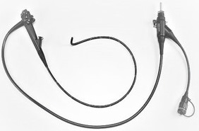
1, 4
5
2
Thiết bị: |  |  | Ống soi dạ dày |  | FMSV2023080042
Model: |  |  | EG-590WR
Số máy: |  |  | 1G348K870
Người kiểm tra: |  |  | Lê Quang Thông
3
Ngày kiểm tra: |  |  | 15/08/2023
Ngày lắp đặt: |  |  | 30/05/2015
Số ca sử dụng: |  |  | 12847
Ngày xuất hiện hư hỏng: |  |  | 11/08/2023

II. Kết quả giám định:

Stt | Hiện tượng |  | Bộ phận liên quan | Nguyên nhân |  | Hình ảnh
1 | Image Color Failure |  | CHA.Camera Head Assembly | End user mishandling/Determined by the Incoming Inspection |  | 
2 | Cracked / Teared |  | FSB.LG Flexible Section Assembly | Worn Out Including Regular usage/Determined by the Incoming Inspection(Routin Maintenance Parts) |  | 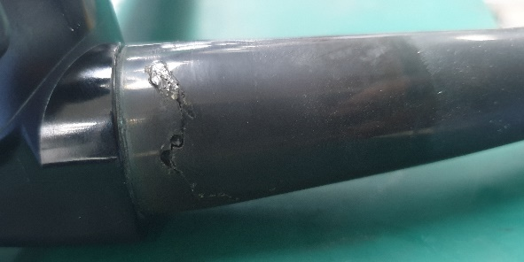
3 | Expansion |  | FSA.FSA at DTA side | Worn Out Including Regular usage/Determined by the Incoming Inspection(Routin Maintenance Parts)
4 | Audible noise |  | BSA.All area at Bending Section Assembly | Worn Out Including Regular usage/Determined by the Incoming Inspection(Routin Maintenance Parts) |  | 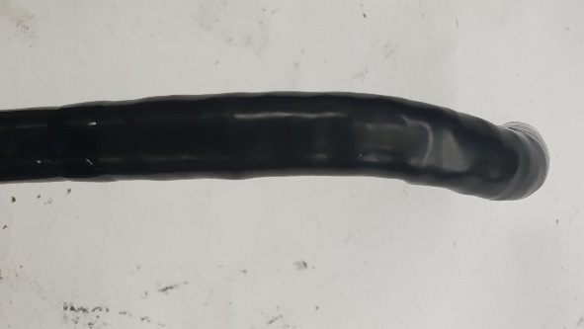
5 | Degradation / Worn out |  | VCA.Video Connector Assembly | Worn Out Including Regular usage/Determined by the Incoming Inspection(Routin Maintenance Parts) |  | 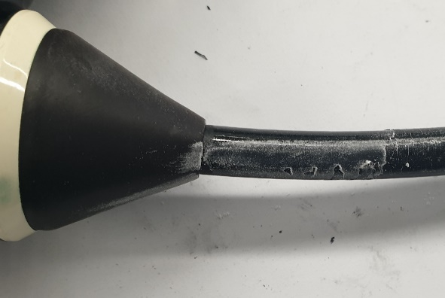 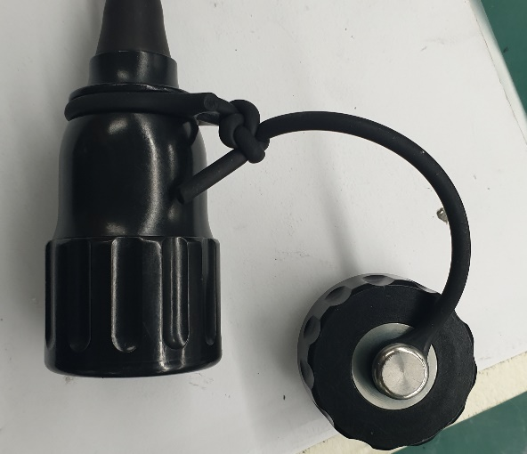

III. Kết luận:

 | Đề nghị Quý Bệnh viện cần thay các bộ phận sau:
 | - Bo mạch
 | - Bo mạch
 | - Bộ phận thân ống soi (ISA)
 | - Vỏ ống dẫn (FSB)
 | - dây đai
 | - Ống nối (đồng)
 | - Đai ốc (đồng)
 | - Một số phụ kiện liên quan:

IV. Khuyến cáo:
- | Đề nghị thực hiện đầy đủ và đúng cách các quy định về vệ sinh tiệt khuẩn và bảo quản thiết bị, kiểm tra rò rỉ sau mỗi ca thăm khám nhằm tránh rủi ro ngoài ý muốn có thể gây nguy hại đến dây soi.
- | Nếu có bất kỳ hiện tượng xảy ra như rò rỉ, hình ảnh bất thường… đề nghị Quý Bệnh viện tạm ngưng sử dụng và liên hệ ngay với công ty Fujifilm Việt Nam.

Xin chân thành cảm ơn!

PHỤ TRÁCH TRUNG TÂM KỸ THUẬT |  |  |  |  |  |  | NGƯỜI BÁO CÁO

Nguyễn Thái Nguyên |  |  |  |  |  |  | Lê Quang Thông

